Open vraag 4
 Formulier D - Invulformulier open vraag 4 bijlage Kwaliteit Inschrijver dient alle groene cellen in te vullen met de pull down knop |  |  | 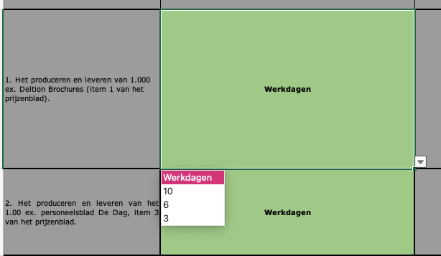

 | Maximale hersteltijd in aantal uur (en dagen) tijdens kantoortijden | Score hersteltijd
1. Het produceren en leveren van 1.000 ex. Deltion Brochures (item 1 van het prijzenblad). | Werkdagen | -
2. Het produceren en leveren van het 1.00 ex. personeelsblad De Dag, item 3 van het prijzenblad. | Werkdagen | -

Totaalwaarde hersteltijd: |  | #VALUE!

Naam Inschrijver:

Werkdagen
10
6
3

